BÁO GIÁ HOÀN THIỆN
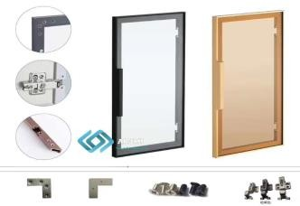
CÔNG TY TNHH GỖ GERVIN
Địa chỉ: Xóm 3, Hưng Thịnh, Hưng Nguyên, Nghệ An
Điện thoại: 0967.181.786 - Email: contact@gervinwood.com
WWW.GERVINWOOD.COM
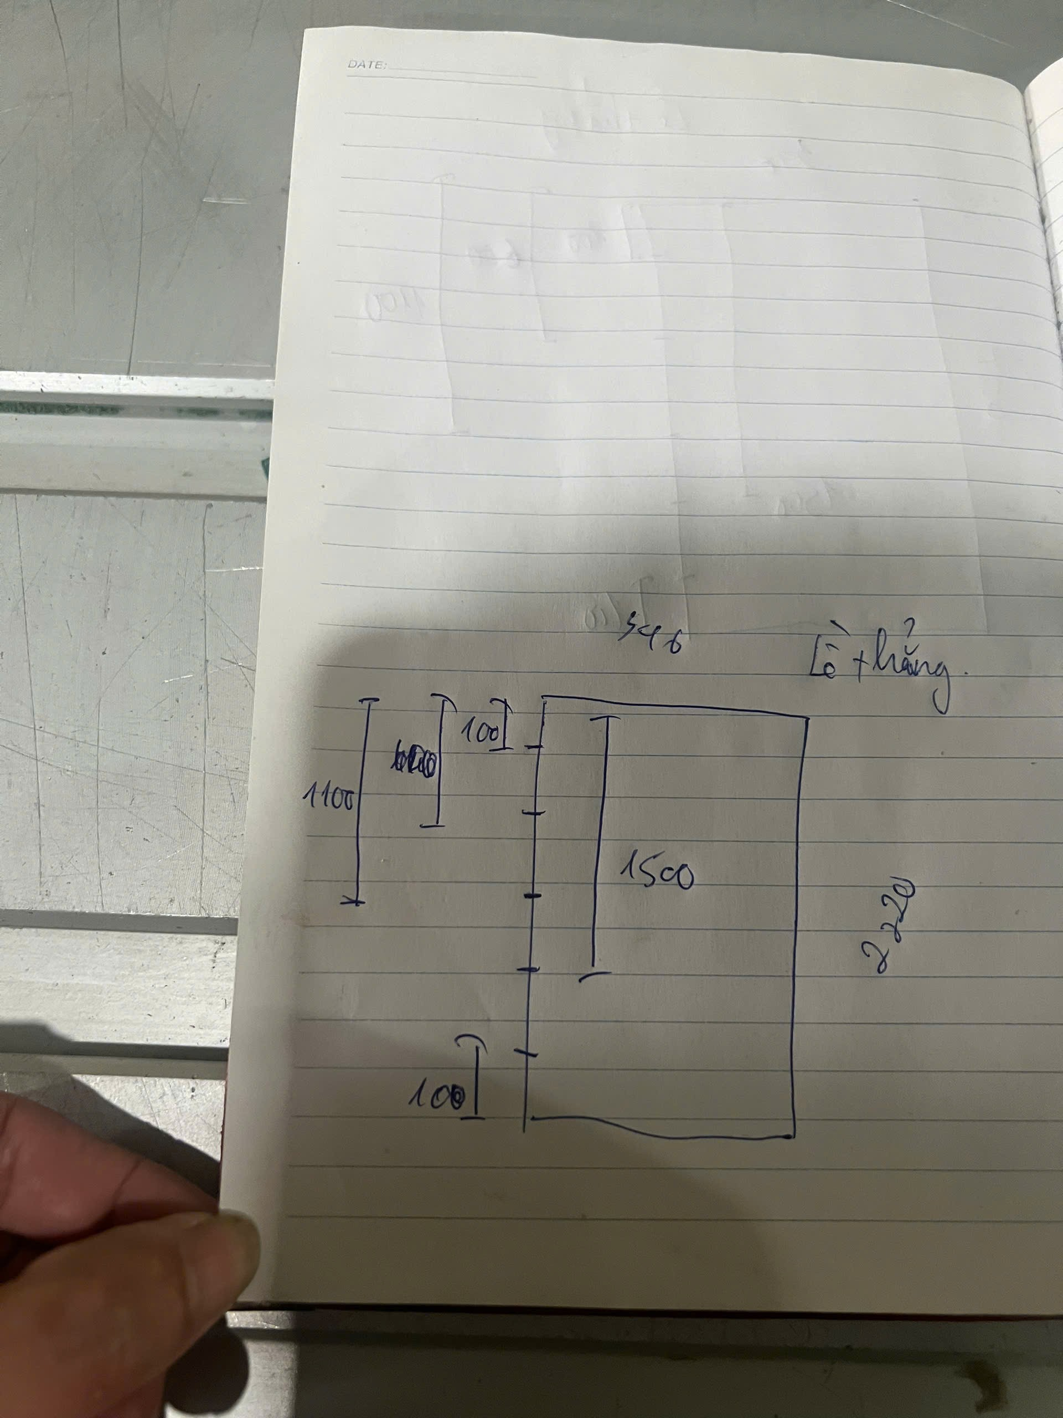
 |  |  |  |  |  |  |  |  |  |  |  |  |  | KT m2/cánh nhỏ hơn 0.35m2 thì tính = 0.35m2
 |  |  |  |  |  | BÁO GIÁ CÁNH KÍNH
 |  |  |  |  |  | Ngày 10 tháng 03 năm 2026 |  |  |  |  |  | Ngày giờ chốt đơn: | 10/03/2026
 |  |  |  |  |  | Số phiếu: |  |  |  |  |  | Số ngày phải giao từ lúc chốt đơn: | 5
 | Khách hàng: KH0000 - Tên Khách hàng |  |  |  |  |  |  |  |  |  |  | Ngày giờ phải giao hàng: | 15/03/2026
 | Địa chỉ:
Lời đầu tiên, xin trân trọng cảm ơn quý khách hàng đã quan tâm đến sản phẩm cánh kính của công ty chúng tôi. GERVIN xin gửi tới Quý Khách hàng bảng báo giá chi tiết như sau:
STT | TÊN SẢN PHẨM | MÃ SP | CHIỀU MỞ CÁNH | MÀU NHÔM | MÀU KÍNH | KÍCH THƯỚC CÁNH |  | ĐƠN VỊ | SỐ LƯỢNG CÁNH | KHỐI LƯỢNG (m2) | ĐƠN GIÁ | THÀNH TIỀN | Ghi chú
 |  |  |  |  |  | Dài (mm) | Rộng (mm)
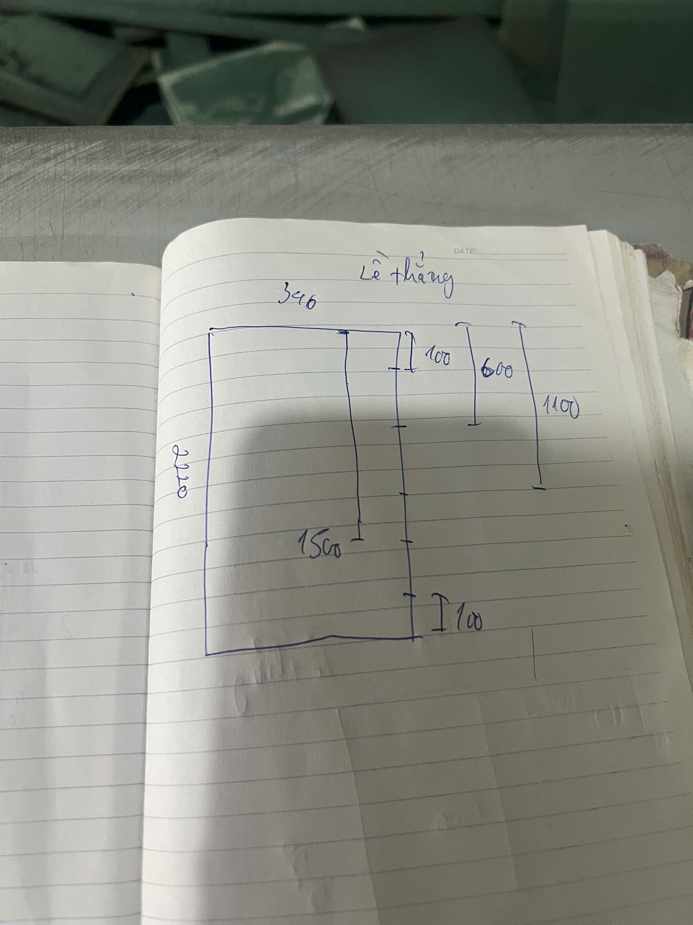
GIÁ CÁNH KÍNH, KHUNG NHÔM HOÀN THIỆN:
I. | Cánh Kính màu 1 |  |  |  |  |  |  |  | 0 | 0.00
1 | - Kính: 5mm cường lực - Khung Nhôm: Công nghệ mạ Anode, định hình bản nhôm 21x22mm dày 1.8mm - Tay nắm dài liền suốt cánh - Vị trí lề: như hình vẽ | GK00 |  |  |  |  |  | cánh |  | - |  | 0 |  | 0
2 | Bản lề thẳng |  |  |  |  |  |  | cái |  |  |  | 0
 |  |  |  |  |  |  |  |  |  | TỔNG CỘNG: |  | -
Bằng chữ: ./.
Lưu ý:
+ Khách hàng phải kiểm tra và xác nhận đã nhận đầy đủ số lượng, tình trạng bên ngoài của hàng như hàng không bị xước hoặc hư hỏng.
+ Nếu khách hàng nhận hàng mà không kiểm tra hoặc bỏ qua bước kiểm tra và ký nhận thì bên cung cấp hàng không chịu trách nhiệm về việc hư hỏng hay thiếu sót hàng tính từ thời điểm giao xong hàng.

 |  |  |  |  |  |  |  |  | Nghệ An, Ngày tháng năm 2024
 | KHÁCH HÀNG |  |  | KẾ TOÁN XÁC NHẬN |  |  |  |  | ĐẠI DIỆN BÁN HÀNG
 | (Ký, ghi rõ họ tên) |  | (Ký, ghi rõ họ tên) |  |  |  |  |  | (Ký, ghi rõ họ tên)

* Giá trên chưa bao gồm 10% VAT, giá giao hàng tại xưởng.
* Ứng trước 50% tiền đơn hàng gia công, thanh toán 50% còn lại trước khi lấy hàng tại kho, giao hàng tại nhà máy bên bán sau 3 đến 5 ngày.
* Kích thước theo số đo đã được thống nhất.
* Hàng đã mua không được đổi, trả lại (trừ khi có sự thỏa thuận trước)

ĐẶT KÍNH
CÔNG TY TNHH GỖ GERVIN
Địa chỉ: Xóm 3, Hưng Thịnh, Hưng Nguyên, Nghệ An
Điện thoại: 0967.181.786 - Email: contact@gervinwood.com
WWW.GERVINWOOD.COM
ĐƠN HÀNG KÍNH
 |  |  |  | Ngày 10 tháng 03 năm 2026
 |  |  |  | Số phiếu: | 0

 |  | Kính gửi quý Cty:
 |  | Đề nghị quý Cty báo giá kính như dưới đây: |  |  |  |  | Khách hàng: KH0000 - Tên Khách hàng

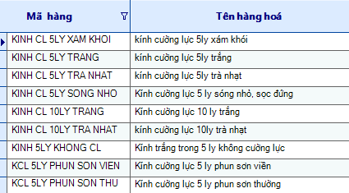
TT |  | TÊN SẢN PHẨM | MÀU KÍNH | ĐƠN VỊ | KÍCH THƯỚC KÍNH |  | SỐ LƯỢNG | KHỐI LƯỢNG (m2) | Ghi chú
 |  |  |  |  | Dài | RỘNG
I. |  | Cánh Kính màu 1 |  |  |  |  | 0 | 0
1 | KINH CL 5LY XAM KHOI | - Kính: 5mm cường lực | 0 | cánh | -4 | -4 | 0 | 0.00
 |  | Bên giao lệnh | Kế toán |  | Kỹ thuật |  |  | Quản đốc/P.QĐ
 |  | (Ký, ghi rõ họ tên) | (Ký, ghi rõ họ tên) |  | (Ký, ghi rõ họ tên) |  |  | (Ký, ghi rõ họ tên)

LỆNH GIA CÔNG CÁNH KÍNH
CÔNG TY TNHH GỖ GERVIN
Địa chỉ: Xóm 3, Hưng Thịnh, Hưng Nguyên, Nghệ An
Điện thoại: 0967.181.786 - Email: contact@gervinwood.com
WWW.GERVINWOOD.COM
LỆNH GIA CÔNG CÁNH KÍNH
 |  |  |  | Ngày 10 tháng 03 năm 2026
 |  |  |  | Số phiếu: | 0

 | Khách hàng: KH0000 - Tên Khách hàng
 | Địa chỉ:
 | Đề nghị BP Kỹ thuật gia công các sản phẩm dưới đây:
TT | TÊN SẢN PHẨM | CHIỀU MỞ CÁNH | MÀU NHÔM | MÀU KÍNH | ĐƠN VỊ | KÍCH THƯỚC CÁNH KÍNH |  | SỐ LƯỢNG CÁNH KÍNH (cái) | KHỐI LƯỢNG (m2) | Ghi chú
 |  |  |  |  |  | Dài (mm) | Rộng (mm)
I. | Cánh Kính màu 1 |  |  |  |  |  |  | - | -
1 | - Kính: 5mm cường lực - Khung Nhôm: Công nghệ mạ Anode, định hình bản nhôm 21x22mm dày 1.8mm - Tay nắm dài liền suốt cánh - Vị trí lề: như hình vẽ | 0 | 0 | 0 | cánh | 0 | 0 | 0 | 0.00 | 0
 | Bên giao lệnh | Kế toán |  |  |  | Kỹ thuật |  |  | Quản đốc/P.QĐ
 | (Ký, ghi rõ họ tên) | (Ký, ghi rõ họ tên) |  |  |  | (Ký, ghi rõ họ tên) |  |  | (Ký, ghi rõ họ tên)

XUẤT KHO VẬT LIỆU
CÔNG TY TNHH GỖ GERVIN
Địa chỉ: Xóm 3, Hưng Thịnh, Hưng Nguyên, Nghệ An
Điện thoại: 0967.181.786 - Email: contact@gervinwood.com
WWW.GERVINWOOD.COM
 |  |  |  | PHIẾU XUẤT KHO
 |  |  |  | Ngày 10 tháng 03 năm 2026
 |  |  |  | Số phiếu:
 | Khách hàng: KH0000 - Tên Khách hàng
 | Địa chỉ:

STT | TÊN SẢN PHẨM | SỐ LƯỢNG CÁNH KINH | TÊN VẬT LIỆU XUẤT KHO | MÃ SP | MÀU NHÔM | CHIỀU DÀI THANH NHÔM (mm) | CHIỀU DÀI TAY NẮM (mm) | ĐƠN VỊ | SỐ LƯỢNG | Ghi chú

GIÁ CÁNH KÍNH, KHUNG NHÔM HOÀN THIỆN:
I. |  |  | Thanh nhôm màu 1
1 | - Kính: 5mm cường lực - Khung Nhôm: Công nghệ mạ Anode, định hình bản nhôm 21x22mm dày 1.8mm - Tay cánh: CNC dài 1100mm | 6 | Tay cánh PHẢI màu ghi dày 1.8mm, đúc liền dài 1100mm, chiều dài khung cánh 2800mm |  | Màu ghi(G) | 2800 | 1100 | thanh | 3 | 3 cánh phải, 3 cánh trái Chia đều 4 bản lề
2 |  |  | Tay cánh TRÁI màu ghi dày 1.8mm, đúc liền dài 1100mm, chiều dài khung cánh 2800mm |  | Màu ghi(G) | 2800 | 1100 | thanh | 3
3 |  |  | Khung nhôm màu ghi dày 1.8mm, chiều dài khung 3200mm |  | Màu ghi(G) | 3200 | 200 | thanh | 6
II. |  |  | Thanh nhôm màu 2 |  |  |  |  |  | 6
1 | - Kính: 5mm cường lực - Khung Nhôm: Công nghệ mạ Anode, định hình bản nhôm 21x22mm dày 1.8mm - Tay cánh: CNC dài 200mm | 6 | Tay cánh màu ghi dày 1.8mm, đúc liền dài 200mm, chiều dài khung cánh 2800mm |  | Màu ghi(G) |  |  | thanh | 6 | 3 cánh phải, 3 cánh trái. Chia đều 2 bản lề
2 |  |  | Ốc lục giác màu ghi |  | Màu ghi(G) |  |  | cái | 192 | Màu ốc xuất đúng màu nhôm. Mỗi cánh kính có 16 ốc
3 |  |  | Ke góc sắt nhôm 22 |  |  |  |  | cái | 48 | Mỗi cánh kính có 4 ke.
4 |  |  | Bản lề |  |  |  |  | cái | 36

 |  |  | THỦ KHO |  |  |  | NGƯỜI NHẬN
 |  |  | (Ký, ghi rõ họ tên) |  |  |  | (Ký, ghi rõ họ tên)

